ファンN
 | ① | ② | ③ | ④ |  | ⑤
 | 商品コード | メーカー名+商品名 | キャッチフレーズ | おススメポイント（A5｜50文字以内、A4｜100文字以内） | 文字数 | URL | メーカー | メーカーカラー | POPサイズ |  | CoolerMaster
1 | 164629 | CoolerMaster MasterFan MF120 Halo 3in1 | ASUS、ASRock、MSI社のRGB規格に対応 | カラフルなイルミネーションのカスタマイズが楽しめるファン | 28 | https://www.dospara.co.jp/SBR283/IC467816.html | CoolerMaster | 黒or白 | A5
2 | 169432 | Corsair iCUE SP120 RGB ELITE with iCUE | 鮮やかなイルミネーションを演出する半透明ブレード | ファン軸周囲に8個の高輝度LEDを搭載、鮮やかなイルミネーションを演出します。 | 39 | https://www.dospara.co.jp/SBR283/IC473825.html | Corsair | 白or黒 | A5
3 | 180735 | Corsair iCUE H100i RGB ELITE CW-9060058-WW | 優れた冷却力と静音性を実現する水冷一体型CPUクーラー | 統合管理ソフトウェア「iCUE」によるLEDカラーのカスタマイズに対応するほか、CPUの温度に連動させることも可能です | 59 | https://www.dospara.co.jp/SBR321/IC486038.html | Corsair | 白or黒 | A4
4 | 172950 | Lian-Li Galahad AIO UNI FAN SL Edition | 高静圧ファンを搭載したオールインワン水冷 | トリプルチャンバー構造のポンプや、耐久性を確保しながらも曲げやすいチューブを採用し、アルミ製のCPUブロックポンプも備える | 61 | https://www.dospara.co.jp/SBR321/IC478230.html | Lian-Li | 黒or白 | A4
5 | 172951 | Lian Li Galahad AIO 240 WT | Galahad AIOは、「魅せる」面にもこだわった高性能な水冷システム | ポンプ、接続面、コールドプレートを1つのユニットに統合した最新のトリプルチャンバーポンプ設計を採用し効果的にCPUを冷却します。 | 64 | https://www.dospara.co.jp/SBR321/IC478231.html | Lian-Li | 黒or白 | A4 |  | Corsair

6 | 160157 | DEEPCOOL GAMER STORM ASSASSIN III | 140mmファンによるツインタワー構造採用したハイエンドクラスのCPUクーラー | PCパーツの配置にも配慮して設計されており、すべてを冷却性に注力。現行のCPUクーラーの中でも最高ランクの性能を誇る、ハイエンドな製品です。 | 70 | https://www.dospara.co.jp/SBR282/IC462216.html | DEEPCOOL | 水色or深緑 | A4
7 | 172907 | オウルテック Silent Cooler V2 | 初心者でも安心取り付けやすさとメモリとの干渉を抑えたスリムデザイン | 取扱説明書も日本語対応しており初めてCPUクーラーを載せ替える入門用としても扱いやすい製品です | 47 | https://www.dospara.co.jp/SBR282/IC478176.html | オウルテック | 黄色or濃青 | A4
8 | 177487 | オウルテック OWL-LCP360ARGB-WH | オールホワイト系のゲーミングPCに最適な水冷CPUクーラー | PC内部を華やかに彩りならPCゲームや動画編集で発熱したCPUを効率的に放熱します。 | 42 | https://www.dospara.co.jp/SBR321/IC483683.html | オウルテック | 黄色or濃青 | A4
9 | 156197 | NOCTUA NH-D15S | メモリスロットや拡張スロットとの干渉を抑えた非対称デザイン | ”ミリ"単位まで設計にこだわりを持ち、干渉を極力抑えつつ冷却性能を最大限発揮させるデザインに仕上げたNoctua至極の商品 | 61 | https://www.dospara.co.jp/SBR282/IC457250.html | NOCTUA | 茶色 | A4
10 | 157925 | NOCTUA NH-U12A | “空冷に世界一こだわる”Noctuaより投入されたNH-U12A | 本製品は簡易水冷クーラーが購入できる金額だが、それでも世界中の自作erは冷却性能に惹かれNoctua製品を購入し続けるだろう | 62 | https://www.dospara.co.jp/SBR282/IC459297.html | NOCTUA | 茶色 | A4
11 | 159221 | Scythe KAZE FLEX120 SLIM | 静音性を求めるならまずは安価なケースファンから！ | 流体軸受け構造を採用しているほか、軸受け部に耐久性の高い高合金を採用することで低摩擦・長寿命を実現している | 53 | https://www.dospara.co.jp/SBR283/IC480752.html | Scythe | 黒or白 | A4 |  | Lian-Li
12 | 160581 | NOCTUA NH-D15 chromax.black | オールブラックな見た目とフラッグシップモデル「NH-D15」の性能を掛け合わせた | 黒コーティングのヒートシンク、黒い防振パッドを備えた黒のファン、黒のファンネジ、黒のマウント部品のオールブラックが特徴！ | 60 | https://www.dospara.co.jp/SBR282/IC462907.html | NOCTUA | 茶色 | A4
13 | 180222 | ProArtist GRATIFY AIO5 BLACK 360mm | roArtist渾身の、真のハイエンド水冷クーラー | 水温をリアルタイムに確認できる360mmラジエーター採用AIO水冷 | 33 | https://www.dospara.co.jp/SBR321/IC485259.html | ProArtist | 青or白 | A4
14 | 180223 | ProArtist GRATIFY AIO5 WHITE 360mm | 独自開発の最新ヘッドとコールドプレートを採用 | 第13世代Intel Coreプロセッサに最適化したというヘッドユニットとコールドプレートの組み合わせで高い冷却性能を発揮！ | 62 | https://www.dospara.co.jp/SBR321/IC485260.html | ProArtist | 青or白 | A4
15 | 180964 | Scythe SCKTT-3000 虎徹 MARK3 | サイズ製人気サイドフロー型CPUクーラー登場 | 54mmと幅の狭い「ナロータイプフィン」により、大型ヒートスプレッダ搭載メモリとの干渉を回避。さらに放熱フィンやベースプレートをずらす「オフセット設計」によりビデオカードとの干渉も低減 | 92 | https://www.dospara.co.jp/SBR282/IC486379.html | Scythe | 黒or白 | A4
16 | 174975 | Lian Li UF-SLIN120-1W | 煌びやかなライティングを実現した連結ファン | ネジやケーブルを使わずに連結できる120mmファンは最大４個を連結させることが可能 | 41 | https://www.dospara.co.jp/SBR283/IC481087.html | Lian-Li | 黒or白 | A5 |  | DEEPCOOL
17 | 175220 | Lian Li UF-AL120-3B | 今までにない一体感のあるライティングを楽しみたいユーザーにおすすめ！ | ファンを連結し結合部分から電力とARGB信号を伝達させるため、煩雑なケーブルマネージメントが不要です！ | 51 | https://www.dospara.co.jp/SBR283/IC481447.html | Lian-Li | 黒or白 | A5
18 | 177319 | Thermalright TL-B12 BLACK | 四隅を防振ゴムによってファンの振動を吸収 | 最大風量69CFMという高い送風能力を備えた高性能PWMファンです。 | 34 | https://www.dospara.co.jp/SBR283/IC483466.html | Thermalright | 白or黄緑 | A5
19 | 179171 | Lian Li SL120-1B V2 | 最大6基までのデイジーチェーンクラスタを構築可能！ | 統合管理ソフトウェア「L-CONNECT 3」を用いることで、LEDの管理およびファンの回転数の管理が可能です | 55 | https://www.dospara.co.jp/SBR283/IC484427.html | Lian Li | 黒or白 | A5
20 | 149955 | Scythe SU1225FD12M-RHP KAZE FLEX | CPUクーラー「無限五」や「虎徹Mark II」に搭載されているファンを単体でリリ－ス！ | 長寿命かつ静粛性に優れ、ベアリングは高密度密閉型FDB を採用。 | 32 | https://www.dospara.co.jp/SBR283/IC448206.html | Scythe | 黒or白 | A5
21 | 174168 | DEEPCOOL AK400 WH | AK400 は、最大 220W の放熱効率を特徴とし、CPU 上で優れた冷却性能を発揮 | 風量、静圧を最大限高めた性能と静音性を両立する120mmファンを搭載。ノイズを抑えるとともに高い冷却性と長寿命を実現します。 | 62 | https://www.dospara.co.jp/SBR282/IC480068.html | DEEPCOOL | 水色or深緑 | A4 |  | オウルテック

22 | 174740 | DEEPCOOL LS320 WH | 冷却性能と静音性に優れた水冷一体型CPUクーラー | DeepCoolの最上位水冷クーラー「LS」シリーズ「LS320」ファン、ラジエーター、ポンプなどの細部に至るまでホワイトで統一 | 64 | https://www.dospara.co.jp/SBR321/IC480812.html | DEEPCOOL | 水色or深緑 | A4
23 | 174165 | DEEPCOOL LS520 | Core i7におすすめの240mm簡易水冷CPUクーラー | 強化された静圧、集中気流、流体ダイナミックベアリングを誇る FC120 ファンを備え、優れた冷却と優れた静音効率を実現 | 59 | https://www.dospara.co.jp/SBR321/IC480065.html | DEEPCOOL | 水色or深緑 | A4
24 | 174886 | DEEPCOOL AK500 | メモリ干渉を抑え、冷却性能も最大限引き出した大型CPUクーラー「AK500」 | 5本のヒートパイプを備え最大240Wの放熱効率を実現する、高冷却サイドフロー型CPUクーラー | 46 | https://www.dospara.co.jp/SBR282/IC480981.html | DEEPCOOL | 水色or深緑 | A4
25 | 169505 | DEEPCOOL AS500 PLUS | 2基の140mmファンと高密度フィン設計により、優れた放熱効率を実現 | 「AS500」のシングルファンから、デュアルファン仕様となった「AS500 PLUS 」冷却性能でおよそ10～15%の向上！ | 62 | https://www.dospara.co.jp/SBR282/IC473936.html | DEEPCOOL | 水色or深緑 | A4
26 | 175413 | DEEPCOOL AG620 ARGB | 大幅な冷却能力により260W の冷却性能を誇る | 最大 260W の放熱電力でシステムを涼しく保ち、最高のパフォーマンスを発揮します！ | 42 | https://www.dospara.co.jp/SBR282/IC481708.html | DEEPCOOL | 水色or深緑 | A4
27 | 176377 | DEEPCOOL LT720 | DeepCoolの簡易水冷クーラー鏡面反射を利用した水冷ヘッドを搭載 | 鮮やかなライティングが楽しめるという鏡面仕様の水冷ブロックを搭載した簡易水冷クーラー「LT」シリーズ | 50 | https://www.dospara.co.jp/SBR321/IC483082.html | DEEPCOOL | 水色or深緑 | A4 |  | NOCTUA
28 | 176380 | DEEPCOOL AG500 ARGB | 高効率のARGBファンを搭載したサイドフロー型CPUクーラー | 冷却フィンを高密度に配置したヒートシンクに、ダイレクトタッチ構造の5本の6mm径ヒートパイプを組み合わせたCPUクーラー | 60 | https://www.dospara.co.jp/SBR282/IC483085.html | DEEPCOOL | 水色or深緑 | A4
29 | 174166 | DEEPCOOL LS720 | 最新世代のウォーターポンプを搭載するハイパフォーマンスオールインワン水冷 | デザインと冷却機構にこだわった「LS」シリーズ 魅せる要素を重視した人にもおすすめしたいオールインワン型水冷ユニット | 58 | https://www.dospara.co.jp/SBR321/IC480066.html | DEEPCOOL | 水色or深緑 | A4
30 | 175410 | DEEPCOOL AG400 ARGB | 4つのヒートパイプを備えた最大220Wまで対応 | AKシリーズとの違いはAKはヒートパイプが垂直に上がる形状だが、AG400 ARGBは後ろにやや傾斜してから垂直に伸びる作りです。ファンが光る、光らないも違いです | 81 | https://www.dospara.co.jp/SBR282/IC481705.html | DEEPCOOL | 水色or深緑 | A4
 |  |  |  |  |  |  |  |  |  |  | Scythe
補足
（参考用）
各商材のメーカーやジャンルが異なるためワンパターンとならぬよう、
背景や全体の色合いについてはメーカーのイメージカラーに合わせて作成いただくと作りやすいかと思います

③キャッチフレーズ
ASUS、ASRock、MSI社のRGB規格に対応
 |  |  |  |  |  |  |  |  | ケースファン | A5
 |  |  |  |  |  |  |  |  | 水冷 | A4
 |  |  |  |  |  |  |  |  | CPUクーラー | A4

 |  |  |  |  |  |  |  |  |  |  | ProArtist
四隅どこかにアイコンを
下記はイメージ
商品を紹介・解説しているイメージのフリー素材や
オリジナルキャラクター
※イラスト屋はNG

②メーカー名+商品名
CoolerMaster MasterFan MF120 Halo 3in1

 |  |  |  |  |  |  |  |  |  |  | Thermalright
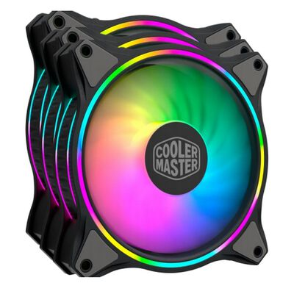
④おすすめポイント
カラフルなイルミネーションの
カスタマイズが楽しめるファン
or
⑤URL先にある商品画像
構成はお任せします。
アイコン
アイコン

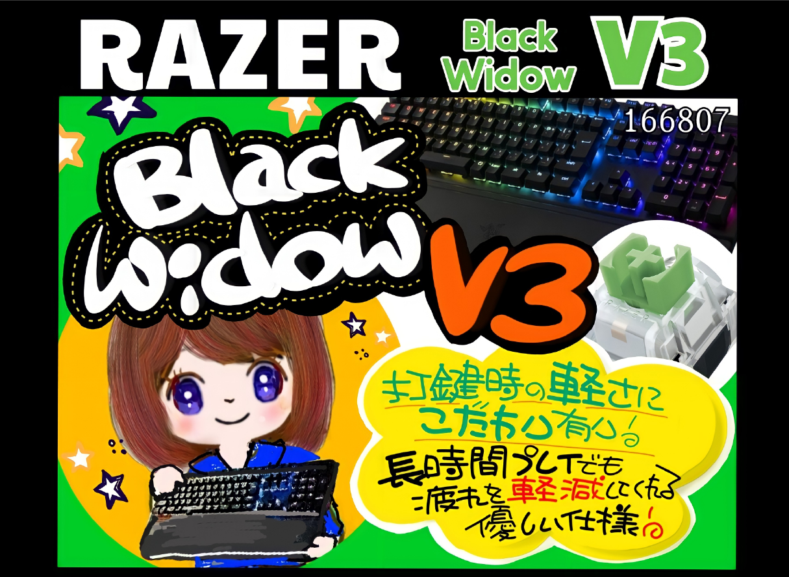

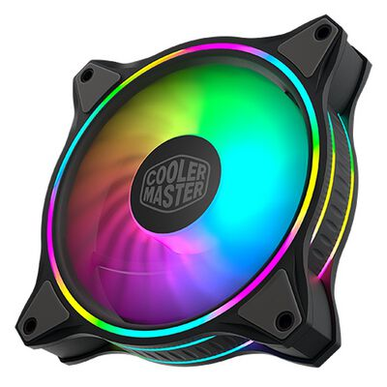

アイコン
アイコン

①商品コード
164629

